Arkusz1
Szacunkowy koszt wykonania ogrodzenia na polu odstawczym

L.p. | Zakres robót | jednostka | ilość | cena | wartość netto | Uwagi wymagania
1 | Wykonanie projektu ogrodzenia | kpl | 1 | 0.00 | 0.00
2 | Geodezyjne wytyczenie ogrodzenia | kpl | 1 | 0.00 | 0.00
3 | Wykonanie wykopu i fundamentu pod słupki ogrodzeniowe wraz z dostawą słupków | szt | 45 | 0.00 | 0.00
4 | Ogrodzenie z siatki stalowej ocynkowanej standardowej wysokości 210 cm, z dodatkowymi zasiekami concertina fi 450 mm od góry, słupki systemowe wysokości 250 cm fundamentowane. Pomiędzy słupkami dół zabezpieczony obrzeżem betonowym chodnikowym 20x6x100 cm. Wysokość całkowita ogrodzenia 250 cm | m2 | 105 | 0.00 | 0.00
5 | Brama przesuwna samonośna przemysłowa , wypełniona profilami 25x25 mm szerokości w świetle otworu 600 cm, długości całokowtej 7 m, wysokości 180 cm, wraz ze słupkami ze integrowanym napędem w wersji Automatic, piloty w komplecie.profile konstrukcji nośnej 60x60x3, podstawa jezdna ceownik 100x6 profil jezdny 80x5, wypełnienie profil zamkniety 25x25x2, dwa wózki, rolki łożyskowane po 5 szt. stalowe,podstawa i tulejki pod listwę | szt | 1 | 0.00 | 0.00 | 180 x500
6 | Furtka wejściowa systemowa z kontrolą dostępu | kpl | 2 | 0.00 | 0.00 | 180 x 110
7 | Montaż bramy rozwiernej na rampie (brama zamknięta, otwierana awaryjnie w przypadku rozładunku z busa towarów wrażliwych (np. przesyłka HUM) lub przejazd wózka widłowego | kpl | 1 | 0.00 | 0.00
8 | Zakup stalowego najazdu i zamontowanie przy rampie (rozładunek małych samochodów oraz możliwość zjazdu wózka widłowego z rampy w razie potrzeby np. rozładunek boczny trucka) | kpl | 1 | 0.00 | 0.00
9 | Wymalowanie oznaczeń poziomych: wyznaczenie miejsc rozładunkowych, dróg dojazdowych, ciągów pieszych, oznaczeń ramp, wyznaczenie lokacji na placu np. składowanie sprzętu GSE (ok. 600 m linii) | mb | 600 | 0.00 | 0.00
10 | Instalacja elektryczna - zasilanie bramy oraz kontenera | kpl | 1 | 0.00 | 0.00 | Doprowadzenie dokontenera kabla zasilającego WLZ (dobór kabla) z istniejącej tablicy rozdzielczej , znajdującej się w odległości ok. 50 m Nowe obwody należy wyprowadzić bezpośrednio z tablicy.
11 | Montaż ogrodzenia | mb | 105 | 0.00 | 0.00
12 | 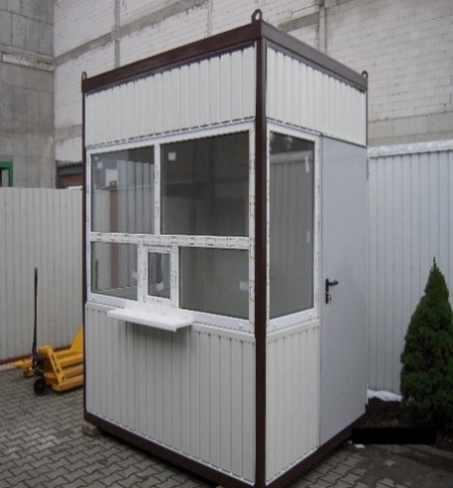 Dostawa i montaż kontenera wartowniczego wraz z wykonaniem płyty fundamentowej pod kontener | szt | 1 | 0.00 | 0.00 | Opis materiałowy kontenera: rama kontenera stalowa (wymiary 2,45 X 2,45 X 2,80) ściany (blacha powlekana biały + wełna mineralna 100mm + płyta laminowana biała) LUB (płyta warstwowa z rdzeniem styropianowym 100mm) strop (blacha trapezowa ocynk + wełna mineralna 100mm + płyta laminowana biała) LUB (blacha trapezowa ocynk + wełna mineralna 50mm + płyta warstwowa z rdzeniem styropianowym 50mm) Dach jednospadowy Podłoga (blacha trapezowa ocynk + wełna mineralna 100mm + płyta wiórowa 18mm + wykładzina PCV) Szklenie PCV białe (1500X1200 + podawcze ; 850X1200 szklenie stałe szt.2) drzwi wejściowe stalowe (90/200 szt.1) instalacja elektryczna w korytach (1 punkt oświetleniowy ; 3 gniazdo wtykowe; ; wyłącznik + tablica bezpiecznikowa z zabezpieczeniem różnicowo-prądowym). Zapotrzebowanieelektryczne budki 4kW. wentylacja grawitacyjna
13 | Instalacja sieci IT do budki 4 skrętki 5e, CCTV | kpl | 1 | 0.00 | 0.00
14 | Zakup i montaż kamer Hanwha QNV6070-R lub równoważne oraz założenie kontroli dostępu na furtkach | kpl | 1 | 0.00 | 0.00
15 | Montaż naprowadzaczy kół | kpl | 4 | 0.00 | 0.00
16 | Montaż odbojników na rampie | kpl | 4 | 0.00 | 0.00
17 | Oznaczenie miejsc rozładunku 1-5( pionowe i poziome oznaczenie na rampie ) | kpl | 1 | 0.00 | 0.00
 |  |  |  |  | 0.00

